Sheet1
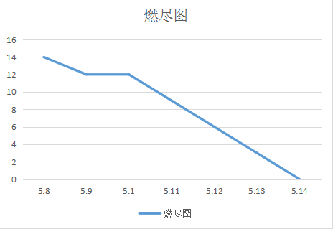
Story ID | Story Name | Description | Priority | Iteration (Sprint) number | Acceptance Criteria | points | Date started (actual date) | Date finished (actual date)
5a | 学生进度管理 | 作为一个学生，我希望在点击视频教学后，可以正确的显示我的学习进度 | 2 | 2 | 用户已注册 | 3 | 2017-05-11 | 2017-05-14
4b | 成绩管理 | 作为一个教师 登录系统后，点击成绩查询，进入查询页面。点击查询，查看所有学生的成绩。 点击每条成绩记录的发送邮件按钮，该学生收到邮件，通知成绩。 也可以勾选记录前的单元格，点击群发邮件，所有选中的学生都能收到邮件。 及格的同学收到的是成绩通知，不及格的同学收到补考通知。 | 2 | 2 | 用户是教师 | 3 | 2017-05-11 | 2017-05-14
4c | 上传成绩 | 作为教师 我想以xls/xlsx格式批量导入学生成绩信息，包括学生个人信息，平时成绩，期中成绩，实验成绩以及总成绩。 | 2 | 2 | 用户角色为教师 | 3 | 2017.5.12 | 2017-05-13
4d | 查询页面的跳转 | 作为用户，我想查询指定信息，希望能够正确跳转至查询结果界面 | 2 | 2 | 页面正确跳转 | 2 | 2017-05-10 | 2017-05-14
5b | 了解视频学习进度 | 管理员和老师在登陆进入系统后，打开左侧课程列表，点击查看学习进度，则可以查看当前所有学生的视频学习进度 | 2 | 第二周期 | 视频进度功能已经实现 | 3 | 2017-05-13 | 2017-05-14
 |  |  |  |  |  | 14

